영화
영화 아이디(PK) | 영화 제목 | 영화 원제 | 영화 부제 | 원어 | 상영시간(분) | 개봉일 | 개요 | 대표이미지 | 개봉상태 | 관람등급 | 제작비($) | 수익($)
383498-deadpool-2 | 데드풀 2 | Deadpool2 | NULL | 영어 | 117 | 43236 | 암 치료를 위한 비밀 실험에 참여한 후, 강력한 힐링팩터 능력을 지닌 슈퍼히어로 데드풀로 거듭난 웨이드 윌슨은 여자친구 바네사와 더없이 행복한 시간을 보낸다. 그러나 행복도 잠시, 눈 앞에서 소중한 연인을 잃어버리고 삶의 의미를 상실하지만 자기 치유 능력 때문에 죽고 싶어도 죽지를 못한다. 밑바닥까지 내려간 데드풀은 더 나은 사람이 되기로 결심한다. 한편 미래에서 온 케이블은 러셀을 집요하게 쫓는다. 데드풀은 팀 엑스포스를 결성하고, 뭘 해도 운이 따르는 도미노가 엑스포스에 합류하는데... |  | 개봉됨 | 18 | 110000000 | 785896632
293660-deadpool | 데드풀 | Deadpool | NULL | 영어 | 108 | 42417 | 특수부대 요원 출신의 용병 웨이드 윌슨은 취향과 장난기마저 똑 닮은 바네사를 만나 행복한 나날을 보낸다. 하지만 행복은 광고처럼 짧은 법. 말기 암 선고를 받은 웨이드는 비밀 임상실험에 참여하며 재기를 노린다. 극한의 고문으로 이뤄진 실험 후 웨이드는 암을 치료할뿐더러 무한한 재생 능력을 얻으며 불사의 존재가 된다. 하지만 동시에 부작용으로 호러영화에 어울릴 법한 외양을 갖는다. 스스로 슈트까지 지어 입고 데드풀이 된 웨이드는 자신을 고문한 자를 찾아 제대로 복수한 뒤 당당히 바네사 앞에 나서려 한다. |  | 개봉됨 | 18 | 58000000 | 782837347

리뷰
리뷰아이디(PK) | 영화아이디(FK) | 리뷰 작성한 회원의 이름 | 리뷰 작성한 회원의 사진 | 리뷰 작성한 날짜 | 리뷰 내용
리뷰-1 | 383498-deadpool-2 | KWON YOUNGJUN |  | 43295 | 마블 영화 ‘데드풀 2(Deadpool 2)’ (2018) 아마 마블 최고의 히어로는 도미노가 아닐까 생각한다. 어쩜 이렇게 경쾌한 느낌의 슈퍼히어로가 탄생할 수 있을까. Zazie Beetz가 연기한 도미노는 화려한 컴퓨터 그래픽과 함께 주어진 상황을 해결하는 새로운 형태의 공간감을 보여줬다. 콘티를 짠 사람이 천재임에 틀림없다. 더불어 이 영화의 미덕은 역시나 아는 만큼 보이는 여러 오마주들이다. A-Ha의 ’Take on me’ 뮤직비디오를 오마쥬한 장면은 감탄을 자아낸다. 데드풀의 지속적인 안녕을 기원하며. 별 4.5개 (5개 만점)
리뷰-2 | 293660-deadpool | 장민창 | NULL | 43296 | 재밌다!
리뷰-3 | 293660-deadpool | 강휘원 | NULL | 43297 | 재밌다!
리뷰-4 | 293660-deadpool | 강준식 | NULL | 43298 | 재밌다!
리뷰-5 | 383498-deadpool-2 | KWON YOUNGJUN |  | 43295 | 재밌다!

포스터
포스터 아이디 (PK) | 영화 아이디 (FK) | 포스터
포스터-1 | 383498-deadpool-2
포스터-2 | 383498-deadpool-2 | 
포스터-3 | 383498-deadpool-2
포스터-4 | 293660-deadpool

트레일러
트레일러 아이디(PK) | 영화 아이디 (FK) | 예고 트레일러
트레일러-1 | 383498-deadpool-2 | 
트레일러-2 | 383498-deadpool-2 | 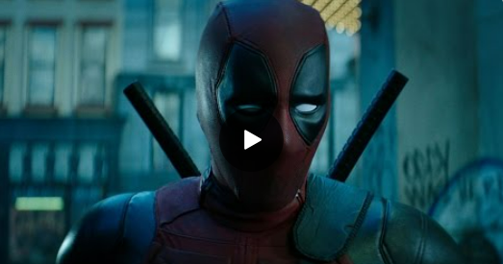

스틸컷
스틸컷 아이디 (PK) | 영화 아이디(FK) | 스틸컷
스틸컷-1 | 383498-deadpool-2 | 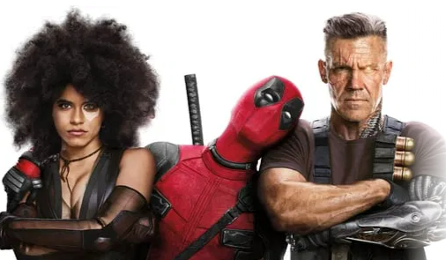
스틸컷-2 | 383498-deadpool-2

